Sheet1
游戏世界观:
 | 主人公自述:大家好我叫临夏,跟你讲一件不可思议的事情,我的爸爸在厨房消失了!!!听到这里你可能有些迷糊了！ 奥,事情的这样的,我的爸爸是一个五星级酒店的厨师,放假喜欢独自研究料理。就在上周末我和妹妹正在沙发上看电视，只听见“砰”的一声巨响，当我们推开厨房门时,发现爸爸人间蒸发了。。。餐桌上摆放着各种食材，我从未见过,还有一本菜谱，闪着幽暗的蓝光。而且摆放得很整齐,根本没有一点爆炸的痕迹。翻开那本菜谱，里面的菜品我从未见过,可以说稀奇古怪。很快我和妹妹都断定爸爸的失踪和这些食材还有这本菜谱有着密切的关系！ 所以直到今天我都在研究这本菜谱和这些食材，我们都觉得只有发现菜谱中的奥秘才能找到失踪的爸爸。

 |  |  | 现代 | 奇幻 | 冒险
 |  |  | 关卡 | 收集

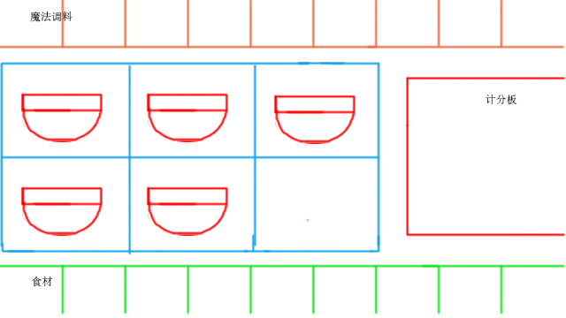
游戏玩法: |  | 关卡，解谜，策略 玩家需要进入对应的关卡收集物品,获取方式为定时定量的完成任务！这里举个 例子：给出4分钟制作一碗鸡蛋青菜面?（前期煎鸡蛋2分钟，煮面2分钟，烧水2分钟） 思考：煎鸡蛋2分钟，煮面2分钟，烧水2分钟，根本做不完！但是我们最多提供了6个锅。你应该知道如何处理的！ 对于游戏一般过程， 玩家通过观察菜谱上的成品图片自己尝试烹饪可是设置计时等 1、选择锅 (高压过，平底锅，煮水锅等等) 2、适当时刻提示放入相应的食材和调料（观察图的变化做出选择） 3、时间组合

